1. CUTTING DOCKET
 |  |  |  |  |  |  |  |  |  |  |  |  | Mã số: |  | MER.QT-1.BM.4
 |  |  |  |  |  |  |  |  |  |  |  |  | Lần ban hành: |  | 01
 |  |  |  |  |  |  |  |  |  |  |  |  | Số trang |  | 03/03
 | BÍCH/QUỲNH 251
 | CUTTING DOCKET |  |  |  |  | THAM KHẢO CÁCH MAY: QUẦN MẪU PROTO MÃ HÀNG CRTZ-1165 , SIZE L, MÀU BLACK CHUYỂN CÙNG TÁC NGHIỆP 08.10.24
 | JOB NUMBER: |  | C21 FW24 G2739
 | STYLE NUMBER: |  | CRTZ-1165
 | STYLE NAME : |  | HMP OPEN HEM PANT
 | SEASON: |  | FW24
 | TÊN HÀNG: |  | PANTS |  |  |  |  |  | DROP: |  |  | DROP 6
 | NGÀY CẤP: |  | 11-Sep-24 |  |  |  |  |  | VẢI CHÍNH: |  |  | FLEECE_100%COTTON_OE20/2+CD8/1_420GSM_VTK5971B
 | NGÀY GIAO HÀNG: |  |  |  |  |  |  |  | THÀNH PHẦN VẢI: |  |  | 100% COTTON
 |  |  |  |  |  |  |  |  | KHỔ VẢI: |  |  | 182CM
 | Xí nghiệp: |  | UN-AVAILABLE |  |  |  |  |  | KHÁCH HÀNG: |  |  | CORTEIZ
 | XUẤT NGÀY

 |  | SKU | COLOR | SIZE: |  | XS | S | M | L | XL | XXL |  |  |  |  | TOTAL
 | ORDER CUT |  | BLACK |  |  | 60 | 264 | 504 | 288 | 72 | 12 |  |  |  |  | 1,200
 | EXTRA (+/-) |  | BLACK |  |  | 3 | 13 | 25 | 14 | 4 | 1 |  |  |  |  | 60
 | PHOTOSHOOT |  | BLACK |  |  | 1 | 2 | 3 | 3 | 1 | 1 |  |  |  |  | 11
 | TOTAL : |  | BLACK |  |  | 64 | 279 | 532 | 305 | 77 | 14 |  |  |  |  | 1260

 | GRAND TOTAL: |  |  |  |  | 64 | 279 | 532 | 305 | 77 | 14 |  |  |  |  | 1260

 | PHẦN A : VẢI |  | NCC TAHTONG
VẢI |  |  | VỊ TRÍ | MÀU | ĐVT | SỐ LƯỢNG ĐƠN HÀNG | ĐỊNH MỨC | SỐ LƯỢNG THEO ĐỊNH MỨC (NET) | LỖI VẢI (DEFECT) + ĐẦU KHÚC | SỐ LƯỢNG CẦN CẤP CHO TEST INHOUSE | SỐ LƯỢNG CẦN CẤP CHO TEST OUTSOURCE | SỐ LƯỢNG CẦN CẤP CHO TỔ CẮT (GROSS) | GHI CHÚ / CODE VẢI
BLACK
1 | FLEECE_100%COTTON_OE20/2+CD8/1_420GSM_VTK5971B |  | VẢI CHÍNH | BLACK | M | 664 | 1.5 | 996.0 | 74.00 | 0.00 | 3.00 | 1,070 | CTFW24P0424001A00K 'DC5770B ÁNH B: 1070M CẤP TRIỆT TIÊU- ĐI SƠ ĐỒ CỤM NGẮN ĐỐI CHIỀU
1 | FLEECE_100%COTTON_OE20/2+CD8/1_420GSM_VTK5971B |  | VẢI CHÍNH | BLACK | M | 596 | 1.35 | 804.6 | 37.00 | 0.00 | 0.00 | 842 | CTFW24P0424001A00K 'DC6050 ÁNH D CẤP ĐỦ
2 | RIB 2X2_16'S CM + 55D/OP_97/3_COTTON SPANDEX_445GSM_VTK6002-1 |  | ĐÁY QUẦN | BLACK | M | 1260 | 0.048 | 60.5 | 2.00 | 0.00 | 0.00 | 63 | CTFW24P0424002A00K 'DC5233 ÁNH D +B : 33M CẤP TRIỆT TIÊU- ƯU TIÊN DÙNG CHO MAIN ÁNH D '4192 ÁNH B: 30M CẤP ĐỦ.
3 | KEO MÈ 9015FB |  | CƠI TÚI | BLACK | M | 1260 | 0.04 | 50.4 | 0.00 | 0.00 | 0.00 | 51 | TỒN UA

 | PHẦN B : PHỤ LIỆU
PHỤ LIỆU |  |  |  |  | MÀU PHỤ LIỆU | CODE MÀU | MÀU VẢI |  | ĐVT | SỐ LƯỢNG ĐH | ĐỊNH MỨC | SỐ LƯỢNG THEO ĐM | HAO HỤT | SỐ LƯỢNG CẤP | GHI CHÚ
1 | CHỈ 40/2 CHỈ MAY CHÍNH |  |  |  | BLACK | BLACK 1500 | BLACK |  | CUỘN | 1260 | 0.10 | 121.0 |  | 121
2 | CHỈ MAY NHÃN TRANG TRÍ 40/2 |  |  |  | NATURAL | K8399 | BLACK |  | CUỘN | 1260 | 0.001 | 0.8 |  | 1
3 | NHÃN CHÍNH HMP |  |  |  | NATURAL |  | BLACK |  | PCS | 1260 | 1.00 | 1260.0 |  | 1260
4 | NHÃN THÀNH PHẦN 100%COTTON PO# 00229 CRTZ_1165 |  |  |  | WHITE |  | BLACK |  | PCS | 1260 | 1.00 | 1260.0 |  | 1260 | C21-0439
5 | DÂY LUỒN DẸP 10MM |  |  |  | BLACK |  | BLACK |  | M | 1260 | 1.70 | 2249.1 |  | 2250 | C21-0442
6 | THUN LƯNG 5.5CM |  |  |  | BLACK |  | BLACK |  | M | 1260 | 1.00 | 1310.4 |  | 1311 | C21-0443
7 | NHÃN DỆT TRANG TRÍ 2"H X 2"W HMP |  |  |  | NATURAL |  | BLACK |  | PCS | 1260 | 1.00 | 1260.0 |  | 1260 | C21-0439
8 | DÂY KÉO TÚI SƯỜN |  |  |  | BLACK | VJ548 | BLACK |  | PCS | 1260 | 2.00 | 2520.0 |  | 2520 | C21-0441

 | PHẦN C : PHỤ LIỆU ĐÓNG GÓI
PHỤ LIỆU |  |  |  |  | MÀU PHỤ LIỆU | CODE MÀU | MÀU VẢI |  | ĐVT | SỐ LƯỢNG ĐH | ĐỊNH MỨC | SỐ LƯỢNG THEO ĐM | HAO HỤT | SỐ LƯỢNG CẤP | GHI CHÚ
1 | POLYBAG 370mm X 470mm CÓ CHỮ HMP |  |  |  | CLEAR |  | BLACK |  | PCS | 1260 | 1.00 | 1260 |  | 1260
2 | POLYBAG STICKER 2” (L) x 1” (W) |  |  |  | WHITE |  | BLACK |  | PCS | 1260 | 1.00 | 1260 |  | 1260 | C21-0444
3 | THẺ BÀI 3.13” (L) x 3” (W) + DÂY TREO HMP |  |  |  | KHAKI |  | BLACK |  | PCS | 1260 | 1.00 | 1260 |  | 1260 | C21-0455
5 | GIẤY CHỐNG ẨM |  |  |  | WHITE |  | BLACK |  | PCS | 1260 | 1.00 | 1260 |  | 1260
6 | BAO LỚN (100CMX120CM) |  |  |  | CLEAR |  | BLACK |  | PCS | 1260 | 0.08 | 105 |  | 105
7 | LÓT THÙNG |  |  |  | NATURAL |  | BLACK |  | SET | 1260 | 0.17 | 210 |  | 210
8 | THÙNG CARTON |  |  |  | NATURAL |  | BLACK |  | SET | 1260 | 0.08 | 105 |  | 105

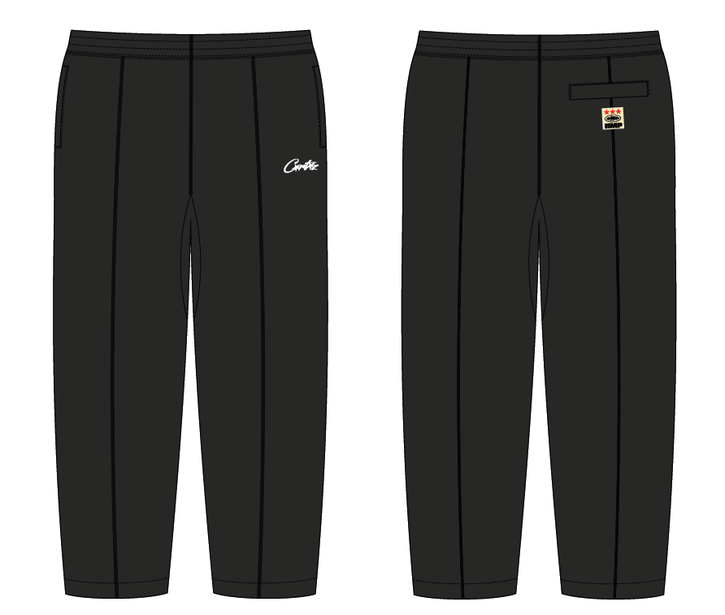
 | PHẦN D : IN / THÊU / WASH |  |  |  |  |  |  |  | PHẦN E : HÌNH
1 | IN : | KHÔNG IN

2 | THÊU : | THÊU BÁN THÀNH PHẨM TẠI CHÂN TRƯỚC TRÁI NGƯỜI MẶC
 | CHẤT LƯỢNG VÀ KÍCH THƯỚC
 | MÀU VẢI |  | DUYỆT HÌNH THÊU THEO
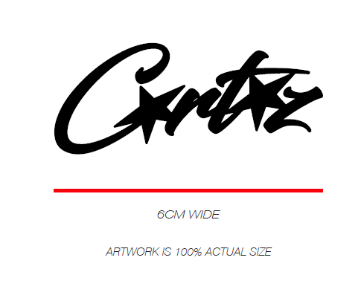
 | BLACK |  | -DUYỆT CHẤT LƯỢNG, MÀU SẮC NHƯ STRIKE OFF DỰ KIẾN CHUYỂN 14.10.24

 | THÔNG TIN ĐỊNH VỊ HÌNH THÊU
 |  |  | XS | S | M | L | XL | XXL
 | KÍCH THƯỚC |  | W: 6CM
 | ĐỊNH VỊ HÌNH THÊU: CANH GIỮA ĐƯỜNG DIỄU GIỮA VÀ SƯỜN TRÁI NGƯỜI MẶT, CÁCH CẠNH DƯỚI TÚI |  | 1" | 1" | 1" | 1" | 1" | 1"

3 | WASH: | KHÔNG WASH

 | PHẦN F: LƯU Ý
1 | -CÁCH MAY THEO NHƯ TÀI LIỆU ĐÍNH KÈM
2 | -CÁCH GẮN NHÃN PHẢI NHƯ TÀI LIỆU YÊU CẦU
3 | -SỐ LƯỢNG NHÃN SIZE NHƯ SAU :
 | SIZE | XS | S | M | L | XL | XXL | TOTAL
 | SỐ LƯỢNG | 64 | 279 | 532 | 305 | 77 | 14 | 1271
3 | SỐ LƯỢNG DÂY KÉO
 | SIZE - CHIỀU DÀI | XS -17CM | S - 17CM | M - 18CM | L - 18CM | XL - 18CM | XXL - 19CM | TOTAL
 | SỐ LƯỢNG | 128 | 558 | 1064 | 610 | 154 | 28 | 2542

2. TRIM CARD
JOB NUMBER: | C21 FW24 G2739
STYLE NUMBER: | CRTZ-1165
STYLE NAME : | HMP OPEN HEM PANT
 | BLACK
VẢI CHÍNH | BLACK
THÀNH PHẦN | FLEECE_100%COTTON_OE20/2+CD8/1_420GSM_VTK5971B
VẢI CHÍNH

RIB | RIB 2X2_16'S CM + 55D/OP_97/3_COTTON SPANDEX_445GSM_VTK6002-1
ĐÁY QUẦN
KEO MÈ | BLACK
CƠI TÚI
CHỈ | BLACK
CHỈ 40/2 CHỈ MAY CHÍNH | BLACK 1500
CHỈ MAY NHÃN TRANG TRÍ 40/2 | K8399
NHÃN CHÍNH HMP | NATURAL
GẬP ĐÔI, MAY VÀO ĐƯỜNG MAY LƯNG GIỮA THÂN SAU NGƯỜI MẶT | 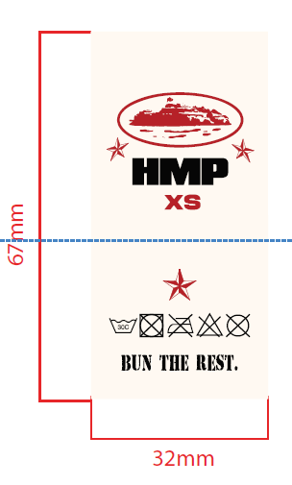
NHÃN THÀNH PHẦN 100%COTTON PO# 00229 CRTZ_1165 | WHITE
GẬP ĐÔI, MAY VÀO SƯỜN TRÁI NGƯỜI MẶC, TỪ MÉP LƯNG XUỐNG 10CM
NHÃN DỆT TRANG TRÍ 2"H X 2"W HMP | NATURAL
MAY DƯỚI CƠI TÚI THÂN SAU BÊN NGOÀI, MAY 4 CẠNH - CANH GIỮA CƠI TÚI, TỪ CẠNH DƯỚ TÚI XUỐNG 0.5" | 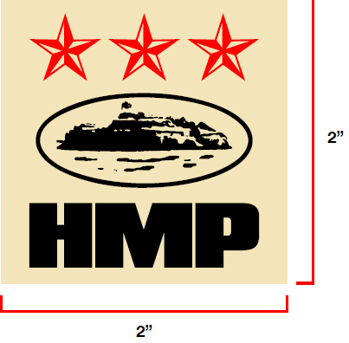
DÂY LUỒN DẸP 10MM | BLACK
LUỒN VÀO LƯNG, BÊN TRONG NGƯỜI MẶC, GẬP ĐÔI, ĐÓNG BỌ 2 ĐẦU NHƯ MẪU
THUN LƯNG 5.5CM | BLACK
MAY TẠI LƯNG
DÂY KÉO TÚI SƯỜN | BLACK
MAY TẠI MIỆNG TÚI SƯỜN 2 BÊN
POLYBAG STICKER 2” (L) x 1” (W) | WHITE
DÁN TẠI GÓC PHẢI BÊN DƯỚI MẶT TRƯỚC BAO POLYBAG | 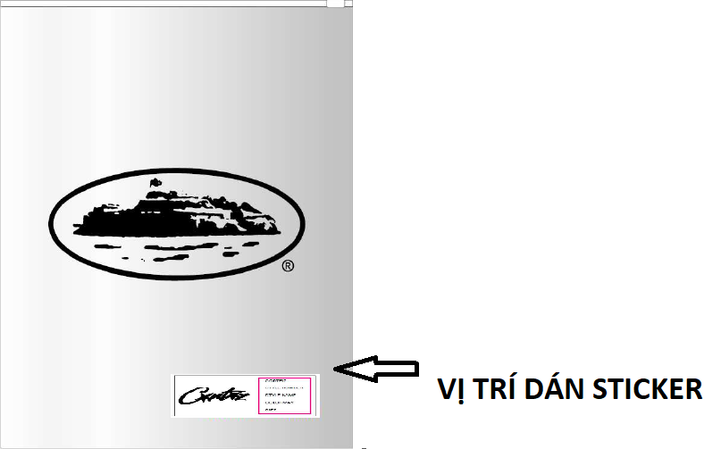
THẺ BÀI 3.13” (L) x 3” (W) + DÂY TREO HMP | KHAKI
GẮN TẠI NHÃN CHÍNH | 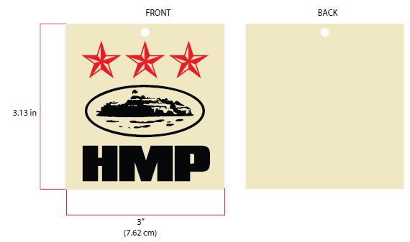
POLYBAG 370mm X 470mm CÓ CHỮ HMP | CLEAR
 | 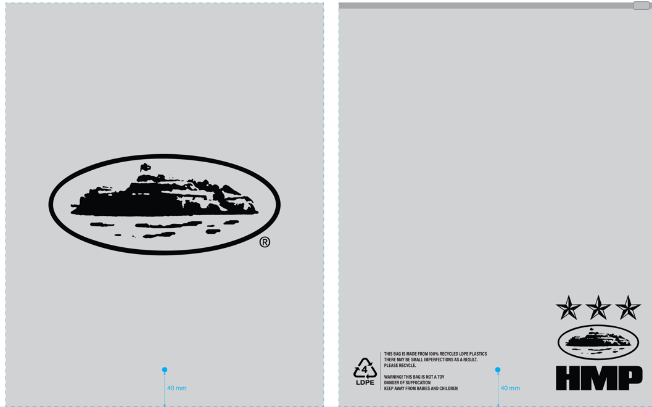
BAO LỚN (100CMX120CM) | CLEAR

GIẤY CHỐNG ẨM | WHITE

LÓT THÙNG | NATURAL
LÓT BÊN TRONG THÙNG
THÙNG CARTON | NATURAL

